课后作业3
姓名 | 语文 | 数学 | 英语 | 总成绩 | 作业要求：
姚良德 | 102.5 | 103 | 106.5 | 312 |  | 1.选择不同姓名获取对应成绩总和。
宋国爱 | 115 | 105.5 | 138.5 | 359 |  | 2.使选中姓名行突出显示。
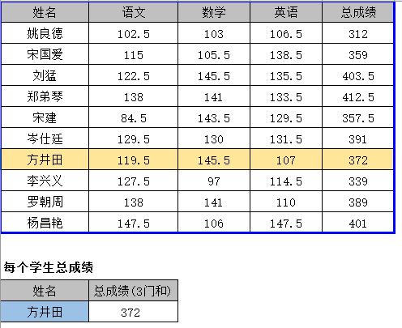
刘猛 | 122.5 | 145.5 | 135.5 | 403.5
郑弟琴 | 138 | 141 | 133.5 | 412.5
宋建 | 84.5 | 143.5 | 129.5 | 357.5
岑仕廷 | 129.5 | 130 | 131.5 | 391
方井田 | 119.5 | 145.5 | 107 | 372
李兴义 | 127.5 | 97 | 114.5 | 339
罗朝周 | 138 | 141 | 110 | 389
杨昌艳 | 147.5 | 106 | 147.5 | 401

每个学生总成绩
姓名 | 总成绩(3门和)
方井田 | 372

